レイアウト
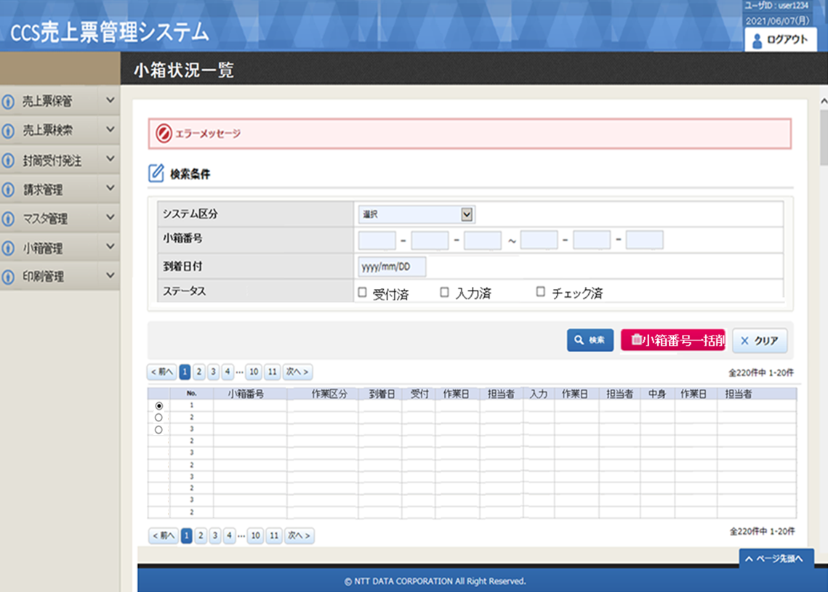
処理設計 画面設計書（レイアウト) | システム名 | 業務名 | 機能名 | 画面名 | 作成者 | 作成日 | 更新者 | 更新者
 | CCS |  |  |  | 郭 | 2021-06-04
 |  | 売上票管理 | 売上票保管 | 小箱状況一覧

概要
小箱の使用状況を照会するために、検索条件を入力する画面。 なお検索結果一覧も本画面に表示する。 選べた小箱の一括情報削除も本画面で実施する。

画面構成

機能概要
機能概要 |  |  | システム名 | 大業務 |  | 小業務 |  |  | 機能 | 作成者 |  |  |  |  | 作成日 |  | 更新者 | 更新日
 |  |  | CCS | 売上票管理 |  | 売上票保管 |  |  | 小箱状況一覧 | 郭 |  |  |  |  | 2021-06-28

Ｉ／Ｏ関連図 |  |  |  |  |  |  |  |  |  |  | 機能概要・動作制限等

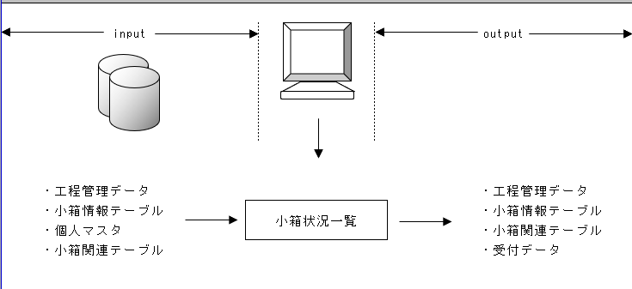
 |  |  |  |  |  |  |  |  |  |  |  | １． |  | 検索処理
 |  |  |  |  |  |  |  |  |  |  |  |  | スキャンシステムに連携する小箱の連携状況について、一覧表示を行う。

 |  |  |  |  |  |  |  |  |  |  |  | ２． |  | 小箱番号一括削除
 |  |  |  |  |  |  |  |  |  |  |  |  | ・ | 小箱関連情報を削除する。

／
／
／
／
／

№ | 種別 | ファイル／テーブル名 |  |  | ＩＤ |  | I/O | 備考 |  |  | № |  | 種別 |  |  | 画面／帳票／モジュール名 |  |  | ＩＤ | 備考
1 | TBL | 工程管理データ |  |  | KB_KOUTEI |  | I/O |  |  |  | 1
2 | TBL | 小箱情報テーブル |  |  | KB_KOBAKO |  | I/O |  |  |  | 2
3 | TBL | 小箱関連テーブル |  |  | KB_KOBAKO_RLT |  | I/O |  |  |  | 3
4 | TBL | 受付データ |  |  | EV_UKETUKE |  | O |  |  |  | 4
5 | TBL | 個人マスタ |  |  | CS_KOJIN |  | I |  |  |  | 5
6 |  |  |  |  |  |  |  |  |  |  | 6
7 |  |  |  |  |  |  |  |  |  |  | 7
8 |  |  |  |  |  |  |  |  |  |  | 8
9 |  |  |  |  |  |  |  |  |  |  | 9
10 |  |  |  |  |  |  |  |  |  |  | 10
11 |  |  |  |  |  |  |  |  |  |  | 11
12 |  |  |  |  |  |  |  |  |  |  | 12
13 |  |  |  |  |  |  |  |  |  |  | 13
15 |  |  |  |  |  |  |  |  |  |  | 15

処理説明
機能概要 |  |  |  |  |  |  | システム名 |  |  |  |  | 大業務 |  |  |  | 小業務 |  |  | 機能 | 作成者 |  |  | 作成日 | 更新者 | 更新日
 |  |  |  |  |  |  | CCS |  |  |  |  | 売上票管理 |  |  |  | 売上票保管 |  |  | 小箱状況一覧 | 郭 |  |  | 2021-06-28
／
／
／
／
／

 | 1. | 初期処理

 |  | 1-1. | 画面・各コントロールの初期設定
 |  |  |  | ・ | 画面レイアウト 及び 「画面項目編集仕様-識別番号01」に従い、入力項目の設定を行う

 | ボタン押下時処理

 | 2. | F1:検索ボタン押下時

 |  | 2-1. | 項目チェックを実施する。
 |  |  |  | 「単項目チェック仕様-識別番号01」参照
 |  |  |  | 「関連項目チェック仕様-識別番号01」参照
 |  |  |  | エラーがあった場合メッセージを表示し、処理を抜ける。

 |  | 2-2. | 対象となるデータの件数を取得する
 |  |  |  |  |  | 取得項目 |  |  | DISTINCT
 |  |  |  |  |  |  |  |  | K.小箱番号
 |  |  |  |  |  |  |  |  | ,K.到着日
 |  |  |  |  |  |  |  |  | ,CASE WHEN T1.小箱番号 IS NULL
 |  |  |  |  |  |  |  |  | THEN ''
 |  |  |  |  |  |  |  |  | ELSE '●' END AS 受付済
 |  |  |  |  |  |  |  |  | ,M.氏名(漢字)
 |  |  |  |  |  |  |  |  | ,T1.終了日時
 |  |  |  |  |  |  |  |  | ,CASE WHEN T2.小箱番号 IS NULL
 |  |  |  |  |  |  |  |  | THEN ''
 |  |  |  |  |  |  |  |  | ELSE '●' END AS 入力済
 |  |  |  |  |  |  |  |  | ,M.氏名(漢字)
 |  |  |  |  |  |  |  |  | ,T2.終了日時
 |  |  |  |  |  |  |  |  | ,CASE WHEN T3.小箱番号 IS NULL
 |  |  |  |  |  |  |  |  | THEN ''
 |  |  |  |  |  |  |  |  | ELSE '●' END AS チェック済
 |  |  |  |  |  |  |  |  | ,M.氏名(漢字)
 |  |  |  |  |  |  |  |  | ,T3.終了日時

 |  |  |  |  |  | テーブル |  |  | 小箱情報テーブル |  |  |  | K | 結合 |  | JION | 条件 | K.小箱番号 |  |  | = | T.小箱番号
 |  |  |  |  |  |  |  |  | 工程管理データ |  |  |  | T |  |  | LEFT |  | T.小箱番号 |  |  | = | T1.小箱番号
 |  |  |  |  |  |  |  |  | (
 |  |  |  |  |  |  |  |  | SELECT
 |  |  |  |  |  |  |  |  |  | T.小箱番号
 |  |  |  |  |  |  |  |  |  | ,M.氏名(漢字)
 |  |  |  |  |  |  |  |  |  | ,T.終了日時
 |  |  |  |  |  |  |  |  | FROM
 |  |  |  |  |  |  |  |  |  | 工程管理データ |  |  | T |  |  | LEFT |  | T.個人コード |  |  | = | M.個人コード
 |  |  |  |  |  |  |  |  |  | 個人マスタ |  |  | M
 |  |  |  |  |  |  |  |  | WHERE |  | T.作業工程区分 = 受付
 |  |  |  |  |  |  |  |  | ) T1 |  |  |  |  |  |  | LEFT |  | T.小箱番号 |  |  | = | T2.小箱番号
 |  |  |  |  |  |  |  |  | (
 |  |  |  |  |  |  |  |  | SELECT
 |  |  |  |  |  |  |  |  |  | T.小箱番号
 |  |  |  |  |  |  |  |  |  | ,M.氏名(漢字)
 |  |  |  |  |  |  |  |  |  | ,T.終了日時
 |  |  |  |  |  |  |  |  | FROM
 |  |  |  |  |  |  |  |  |  | 工程管理データ |  |  | T |  |  | LEFT |  | T.個人コード |  |  | = | M.個人コード
 |  |  |  |  |  |  |  |  |  | 個人マスタ |  |  | M
 |  |  |  |  |  |  |  |  | WHERE |  | T.作業工程区分 = 入力
 |  |  |  |  |  |  |  |  | ) T2 |  |  |  |  |  |  | LEFT |  | T.小箱番号 |  |  | = | T3.小箱番号
 |  |  |  |  |  |  |  |  | (
 |  |  |  |  |  |  |  |  | SELECT
 |  |  |  |  |  |  |  |  |  | T.小箱番号
 |  |  |  |  |  |  |  |  |  | ,M.氏名(漢字)
 |  |  |  |  |  |  |  |  |  | ,T.終了日時
 |  |  |  |  |  |  |  |  | FROM
 |  |  |  |  |  |  |  |  |  | 工程管理データ |  |  | T |  |  | LEFT |  | T.個人コード |  |  | = | M.個人コード
 |  |  |  |  |  |  |  |  |  | 個人マスタ |  |  | M
 |  |  |  |  |  |  |  |  | WHERE |  | T.作業工程区分 = 中身
 |  |  |  |  |  |  |  |  | ) T3

 |  |  |  |  |  | 条件 |  |  |  |  | K.小箱番号 |  |  | >= | 検索条件.小箱番号
 |  |  |  |  |  |  |  |  | AND |  | K.小箱番号 |  |  | <= | 検索条件.小箱番号
 |  |  |  |  |  |  |  |  | AND |  | K.システム区分 |  |  | = | 検索条件.システム区分
 |  |  |  |  |  |  |  |  | AND |  | K.到着日 |  |  | = | 検索条件.到着日
 |  |  |  |  |  |  |  |  | AND |  | T.作業工程区分 |  |  | IN | 検索条件.ステータス

 |  |  |  |  |  | ORDER BY |  |  | K.小箱番号

 |  | 2-3. | 検索対象のデータが存在しない場合、メッセージを表示し、処理を抜ける。

 |  | 2-4. | 画面・各コントロールの設定
 |  |  |  | ・ | 画面レイアウト 及び 「画面項目編集仕様-識別番号02」に従い、入力項目の設定を行う

 | 3. | F2:クリアボタン押下時

 |  | 3-1. | 1.初期処理を実施する。

 | 4. | F4:小箱番号一括削除ボタン押下時

 |  | 4-1. | 削除対象未選択時、メッセージを表示し、処理を抜ける。

 |  | 4-2. | 関連情報取得
 |  |  | 取得項目 |  |  |  | 親小箱番号
 |  |  | テーブル |  |  |  | 小箱関連テーブル
 |  |  | 条件 |  |  |  |  | 小箱番号 = 画面.選択された小箱番号

 |  | 4-3. | 「ＤＢ項目編集仕様-識別番号01」～「ＤＢ項目編集仕様-識別番号04」に従い、DB更新を行う

 |  | 4-4. | 再検索を行う。

画面項目編集仕様
／
／
／
／
／
№ | 項目名称 |  |  |  |  | Enable | Read Only | Max Len | 編集元 |  |  | 編集内容／備考
 |  |  |  |  |  |  |  |  | ファイル／テーブル名称 |  | 項目名称
識別番号 |  |  |  | 01 | タイミング | 初期表示 |  |  |  |  |  |  |  | ※IME | ※ｺﾝﾄﾛｰﾙﾀｲﾌﾟ
 |  |  | ＜ヘッダ＞
1 |  | タイトル |  |  |  | - | -
2 |  | 処理日 |  |  |  | - | - |  |  |  |  |  | 各プログラムでの設定不要。テンプレートで一括設定
3 |  | ログイン者 |  |  |  | - | - |  |  |  |  |  | 各プログラムでの設定不要。テンプレートで一括設定
 |  |  | ＜検索項目＞ |  |  |  |  |  |  |  |  |  |  |  | グループBOX
4 |  | システム区分 |  |  |  | T | - | 2 |  |  |  |  | "33"が初期表示 |  | リスト
5 |  | 小箱番号（開始） |  |  |  | T | - | 10 |  |  |  |  | 空白 |  | テキスト
6 |  | 小箱番号（終了） |  |  |  | T | - | 10 |  |  |  |  | 空白 |  | テキスト
7 |  | 到着日付 |  |  |  | T | - | 8 |  |  |  |  | 空白 |  | datepicker
8 |  | ステータス |  |  |  | T | - | - |  |  |  |  | 未チェック |  | チェックボックス
 |  |  |  |  |  |  | -
 |  |  | ＜明細＞ |  |  |  |  |  |  |  |  |  | 明細行無し
9 |  | 選択 |  |  |  | T | - | - |  |  |  |  | 未チェック
10 |  | 小箱番号 |  |  |  | F | - | - |  |  |  |  | -
11 |  | ～ |  |  |  | F | - | - |  |  |  |  | -
12 |  | 担当者 |  |  |  | F | - | - |  |  |  |  | -
 |  |  |  |  |  |  | -
 |  |  | ＜ファンクションボタン＞
13 |  | F1 |  | 検索 |  | T | -
14 |  | F2 |  | クリア |  | T | -
15 |  | F4 |  | 小箱番号一括削除 |  | T | -

識別番号 |  |  |  | 02 | タイミング | 検索後 |  |  |  |  |  |  |  | ※IME | ※ｺﾝﾄﾛｰﾙﾀｲﾌﾟ
 |  |  | ＜ヘッダ＞
1 |  | タイトル |  |  |  | - | -
2 |  | 処理日 |  |  |  | - | - |  |  |  |  |  | 各プログラムでの設定不要。テンプレートで一括設定
3 |  | ログイン者 |  |  |  | - | - |  |  |  |  |  | 各プログラムでの設定不要。テンプレートで一括設定
 |  |  | ＜検索項目＞ |  |  |  |  |  |  |  |  |  |  |  | グループBOX
4 |  | システム区分 |  |  |  | T | - | 2 |  |  |  |  | 入力内容 |  | リスト
5 |  | 小箱番号（開始） |  |  |  | T | - | 10 |  |  |  |  | 入力内容 |  | テキスト
6 |  | 小箱番号（終了） |  |  |  | T | - | 10 |  |  |  |  | 入力内容 |  | テキスト
7 |  | 到着日付 |  |  |  | T | - | 8 |  |  |  |  | 入力内容 |  | datepicker
8 |  | ステータス |  |  |  | T | - | - |  |  |  |  | 入力内容 |  | チェックボックス

 |  |  | ＜明細＞ |  |  |  |  |  |  |  |  |  | 明細行無し
9 |  | 選択 |  |  |  | T | - | - |  | 小箱ステータス |  |  | 未チェック
10 |  | 小箱番号 |  |  |  | F | - | - |  | 小箱ステータス
11 |  | ～
12 |  | 担当者 |  |  |  | F | - | - |  | 小箱ステータス
 |  |  | ＜ファンクションボタン＞
13 |  | F1 |  | 検索 |  | T | -
14 |  | F2 |  | クリア |  | T | -
15 |  | F4 |  | 小箱番号一括削除 |  | T | -

